神戸600
BRM1025近畿600km神戸（甲） Gara Pagos Stage.4 キューシート

 | ポイント | 道路 | 道路 | 区間 | 合計 | 備考 | ＰＣ開閉時間
1 | ＨＡＴなぎさ公園 |  | 市道 | 0.0 | 0.0 | 公園を出て左方向へ進む | 4:00～4:30
2 | 十字路 S | 左折 | 市道 | 0.3 | 0.3 | ここからしばらく交通量が多いので気をつけて！！
3 | T字路 S | 右折 | 市道 | 0.9 | 1.2
4 | 二ノ宮橋 S | 左折 | 市道（国体道路） | 1.0 | 2.2
5 | 中山手3丁目 S | 右折 | 市道（トアロード） | 1.3 | 3.5 | 北野の街中へ突入
6 | 山本通3丁目 Ｓ | 左折 | 市道 | 0.3 | 3.8
7 | ト字路 S | 右折 | 市道（奥再度山ドライブウェイ） | 0.2 | 4.0 | 奥再度山ドライブウェイへ。アップダウンはきつい！！
8 | （通過チェック・フォトコントロール）① 再度公園入口 | 直進 | 市道（奥再度山ドライブウェイ） | 5.3 | 9.3 | 「再度公園外国人墓地」と書かれた木製看板をバックに自転車の写真を撮ること
9 | Ｔ字路 | みちなり直進 | 奥再度山ドライブウェイ | 1.0 | 10.3 | 左にいかないように！！
10 | 五辻 T字路 | 左折 | 県道16号（西六甲ドライブウェイ） | 1.7 | 12.0
11 | 小部峠 Ｓ | 右折 | 国道428号 | 1.5 | 13.5 | ここから国道428号（有馬街道）。交通量多いので気をつけること
12 | 梅ノ木谷 S | 右折 | 国道428号 | 2.3 | 15.8
13 | 皆森 Ｓ | 左折 | 国道428号→県道85号 | 0.5 | 16.3
14 | 御坂東 Ｓ | 左折 | 県道38号 | 12.4 | 28.7
15 | 御坂 Ｓ | 右折 | 県道85号 | 1.3 | 30.0
16 | 谷口 Ｓ | 左折 | 県道85号 | 4.2 | 34.2
17 | 豊地 Ｓ | 右折 | 県道20号 | 1.2 | 35.4
18 | 桃坂 Ｓ | 左折 | 県道85号 | 2.5 | 37.9
19 | 小田 Ｓ | 右折 | 県道85号 | 6.3 | 44.2
20 | 山国 Ｓ | 左折 | 国道372号 | 5.5 | 49.7 | 国道372号へ。神戸200とは逆方向へいきます。
21 | 高岡 Ｓ | 右折 | 県道371号 | 5.4 | 55.1
22 | 横尾第２ S | 左折 | 県道24号 | 7.6 | 62.7
23 | 十字路 S | 右折 | 県道23号 | 0.2 | 62.9
24 | 田尻 Ｓ | 右折 | 町道 | 7.3 | 70.2
25 | 辻川 S | 右折 | 県道312号 | 0.6 | 70.8
26 | 井ノ口 S | 右折 | 国道312号 | 0.6 | 71.4
27 | 福本東 S | 左折 | 県道8号→県道404号 | 11.7 | 83.1 | 角にローソン。岩美までコンビニがないのでここで物資調達すべし！！
28 | T字路 | 右折 | 県道404号 | 2.9 | 86.0 | 右折するとすぐ右側に寺前駅があります。
29 | 十字路 | 左折 | 県道39号 | 6.6 | 92.6 | 砥峰高原方面へ。
30 | ト字路 | 右折 | 町道→県道３９号 | 0.7 | 93.3 | ここから本格的な上り開始、砥峰高原へ。
31 | 通過チェック②砥峰高原 | 直進 | 県道３９号 | 9.3 | 102.6 | ロケ地看板など、砥峰高原に来たことがわかるモニュメントをバックに自転車の写真を取ること。この先の下り路面悪いです。
32 | T字路 | 左折 | 県道３９号 | 2.5 | 105.1 | 右折した方が近いのですがよく通行止めになるので左折して下ってください
33 | T字路 | 右折 | 県道６号 | 7.4 | 112.5 | 平坦基調のあと、富士野峠を越えてトンネルすぎたら一気に下って平坦路
34 | ┤字路 | 左折 | 県道４８号 | 28.8 | 141.3 | しばらく平坦基調の後、後半はなかなかハードな上りです
35 | 通過チェック③大屋スキー場看板 | 直進 | 県道４８号 | 13.1 | 154.4 | 左側。入口ゲート看板をバックに自転車の写真をとること。少し上った後くだります
36 | T字路 | 右折 | 国道２９号 | 4.5 | 158.9 | 緩い上りの後、戸倉トンネル。そこから長い下り。179キロ付近に道の駅あり。時間帯によっては補給食ゲットできるかも。
37 | ト字路 | 右折 | 県道３７号 | 25.9 | 184.8 | 扇ノ山方面へ。
38 | ┤字路 | 左折 | 県道３７号 | 3.1 | 187.9 | それほどきつくない上り。
39 | T字路 | 右折 | 県道３７号 | 5.5 | 193.4 | この先の公園に自販機あり。
40 | Y字路 | 左折 | 県道３７号 | 6.8 | 200.2 | 河合谷林道が痛恨の通行止め！！につき左折。 202キロ付近から距離は短いものの未舗装路や悪路。
41 | ト字路 | 右折 | 県道３７号 | 7.2 | 207.4 | 209キロ地点菅野ミズゴケ湿地帯があります
42 | Ｔ字路 | 右折 | 県道31号 | 5.8 | 213.2 | 218キロ十王峠以降はガードレールなき悪路。気を付けて走ること。
43 | T字路 | 左折 | 県道３1号 | 8.1 | 221.3
44 | 十字路 | 左折 | 国道９号 | 2.5 | 223.8
45 | PC1 岩井温泉看板 | 直進 | 国道９号 | 4.5 | 228.3 | 岩井温泉看板をバックに自転車の写真を撮ること。写真のプロパティを通過時間とします。 | 10:45～19:12
46 | 上新井橋 S | 右折 | 県道１８６号 | 4.1 | 232.4
47 | T字路 | 右折 | 国道178号→県道256号 →県道128号→国道178号 | 2.6 | 235.0 | 240キロ地点から上ります。
48 | T字路 | 右折 | 県道178号→県道４７号 | 17.0 | 252.0 | 国道１７８号が通行止めにつき迂回。迂回路ながら他に距離の短いところもあるんですが、狂った道でした・・・。
49 | 出合橋 S | 左折 | 国道９号 | 7.3 | 259.3 | この先湯村温泉、２６７キロ付近から春来トンネル、トラックも走っているので気を付けてください
50 | 通過チェック④ ローソン香美町和田店 | 左折 | 県道４号 | 12.6 | 271.9 | 左側。レシート取得すること
51 | T字路 | 左折 | 県道４号 | 1.2 | 273.1 | 矢田河川沿いの快走路です
52 | 油良口 S | 右折 | 県道１１号 | 20.7 | 293.8 | 角にローソンが二つあります
53 | ┤字路 | 左折 | 県道１１号 | 9.1 | 302.9
54 | ト字路 | 右折 | 県道9号 | 10.3 | 313.2 | 竹野Sを越えてすぐを右折 鋳物師戻峠を越えると城崎温泉です。
55 | ト字路 | 右折 | 県道9号 | 7.7 | 320.9 | 橋を渡ります
56 | 城崎温泉口 S | 右折 | 県道3号 | 0.3 | 321.2
57 | PC2 ローソン城崎湯島店 | 来た道戻る | 県道3号 | 0.2 | 321.4 | 左側。レシート取得すること | 13:42～16)01:28
58 | 十字路 | 右折 | 県道9号 | 0.3 | 321.7 | 城崎大橋が新しくなりルートが変更になりました。橋を渡る。
59 | ┤字路 | 左折 | 県道9号 | 1.6 | 323.3
60 | Y字路 | 左折 | 県道9号→府道11号 | 1.6 | 324.9 | ここから登坂区間
61 | 十楽 S | 左折 | 国道178号 | 9.7 | 334.6 | 夜の丹後半島周回をお楽しみください
62 | T字路 | 左折 | 国道178号 | 7.1 | 341.7
63 | ト字路 | 右折 | フルーツライン | 0.2 | 341.9
64 | 十字路 | 右折 | 国道178号 | 3.4 | 345.3
65 | 御陵 Ｓ | 右折 | 国道178号 | 7.4 | 352.7
66 | 長田 Ｓ | 左折 | 国道178号 | 0.2 | 352.9
67 | 間人後ヶ浜 Ｓ | 右折 | 国道178号 | 11.2 | 364.1
68 | PC3 経が岬灯台 標識 | 直進 | 市道 | 13.4 | 377.5 | 経ヶ岬入口看板をバックに自転車の写真を撮ること。 写真のプロパティの時間を通過時間とします。 | 15:25～16)05:08
69 | ┤字路 | 左折 | 府道607号 | 31.1 | 408.6 | ここから箸休め的に天橋立。
70 | T字路 | 左折 | 市道 | 2.8 | 411.4
71 | T字路 | 右折 | 府道２号 | 0.1 | 411.5
72 | T字路 | 左折 | 国道176号 | 4.4 | 415.9 | 国道178号に合流
73 | 石田橋 S | 右折 | 府道２号 | 0.5 | 416.4
74 | 石田 S | 左折 | 府道２号 | 0.3 | 416.7
75 | 四辻中 S | 右折 | 府道２号 | 4.7 | 421.4
76 | 後坪 S | 左折 | 県道701号 | 12.2 | 433.6
77 | ト字路 | 右折 | 市道 | 1.5 | 435.1 | 角にそば道場があります。ここからなかなかハードなのぼりが続きます
78 | ┤字路 | 左折 | 子午線クロスライン | 3.0 | 438.1 | SR600京都で登場した子午線クロスラインへ。道悪いので気をつけて！！
79 | 通過チェック⑤ 民有林道郷呂線開通の碑 | 直進 | 子午線クロスライン | 3.6 | 441.7 | 左側。石碑をバックに自転車の写真を撮ること。この先路面悪く落石やぬかるみもあるので落車注意！！
80 | T字路 | 右折 | 府道251号 | 5.6 | 447.3 | ここからしばらく下り。SR600京都の逆ルート。
81 | T字路 | 左折 | 県道63号 | 3.4 | 450.7 | ここから緩く上ります
82 | T字路(市場） | 右折 | 国道176号 | 5.0 | 455.7
83 | 下天津 S | 左折 | 国道176号 | 9.3 | 465.0
84 | 公庄 S | 右折 | 府道492号 | 1.5 | 466.5 | この先、沈下橋みたいな橋で川を渡ります。その先また上り。
85 | ┤字路 | 左折 | 府道492号 | 8.8 | 475.3
86 | T字路(私市） | 左折 | 府道74号 | 1.0 | 476.3
87 | 粟町 S | 右折 | 府道２号 | 2.9 | 479.2
88 | 鳥ヶ坪 S | 左折 | 府道８号 | 1.7 | 480.9
89 | 宮代東 S | 右折 | 府道709号→府道450号→府道５９号 | 1.5 | 482.4 | しばらくすると由良川沿いをひたすら直進。国道27号の裏道を走ります。
90 | 稲次 S | 右折 | 国道２７号 | 14.5 | 496.9 | 国道２７号に合流
91 | ┤字路 | 左折 | 市道 | 11.6 | 508.5
92 | ト字路 | 右折 | 市道 | 0.3 | 508.8
93 | ┤字路 | 左折 | 市道 | 0.2 | 509.0
94 | Y字路 | 右折 | 市道 | 2.0 | 511.0
95 | T字路 | 左折 | 市道 | 0.9 | 511.9
96 | ト字路（胡麻） | 右折 | 府道５０号 | 0.2 | 512.1
97 | 十字路 | 左折 | 府道１９号 | 8.3 | 520.4
98 | PC4 セブンイレブン園部内林町店 | 直進 | 府道19号 | 5.2 | 525.6 | 左側。レシート取得すること。 | 20:22～16）15:08
99 | 船坂 S | 右折 | 府道453号 | 3.6 | 529.2 | しばらくしてるり渓へ向けた上り。勾配はなかなかあります。
100 | ト字路 | 右折 | 府道54号 | 8.3 | 537.5 | ここからるり渓。
101 | ト字路 | 右折 | 府道731号 | 5.1 | 542.6
102 | Ｔ字路 | 左折 | 国道173号 | 1.7 | 544.3 | 急な下り坂。注意。
103 | 栗栖 Ｓ | 右折 | 県道602号 | 8.1 | 552.4
104 | ┤字路 | 左折 | 県道603号 | 0.8 | 553.2 | 阿古谷のアップダウン。
105 | 紫合堂田 Ｓ | 右折 | 県道68号 | 9.1 | 562.3 | 角にパン屋あり
106 | PC5 セブンイレブン 猪名川パークタウン店 | 直進 | 県道68号 | 0.8 | 563.1 | 左側。レシート取得 | 21:36～16）17:36
107 | 広根奥の谷 Ｓ | 右折 | 県道324号 | 1.5 | 564.6 | ここから上りです。
...
 | ポイント | 道路 | 道路 | 区間 | 合計 | 備考 | ＰＣ開閉時間
121 | T字路 | 右折 | 県道95号 | 0.1 | 606.5
122 | 高羽町2丁目 | 右折 | 県道95号 | 4.3 | 610.8 | ここは必ず2段階で！！
123 | 徳井 S | 右折 | 国道2号 | 1.1 | 611.9
124 | 岩屋 S | 右折 | 国道2号 | 4.2 | 616.1 | 歩道橋を押し歩きして渡ってください
125 | ┤字路 | 左折 | 市道 | 0.4 | 616.5
126 | ゴール受付 葺合公民館 |  |  | 0.1 | 616.6 | お疲れさまでした！！ゴール受付を行ってください | 16)21:00迄

（集合・ゴール受付地点）
HATなぎさ公園は安藤忠雄氏設計ということもあり、なかなかややこしいです。 |  |  | 通過チェック① 再度公園入口 |  | 通過チェック②砥峰高原
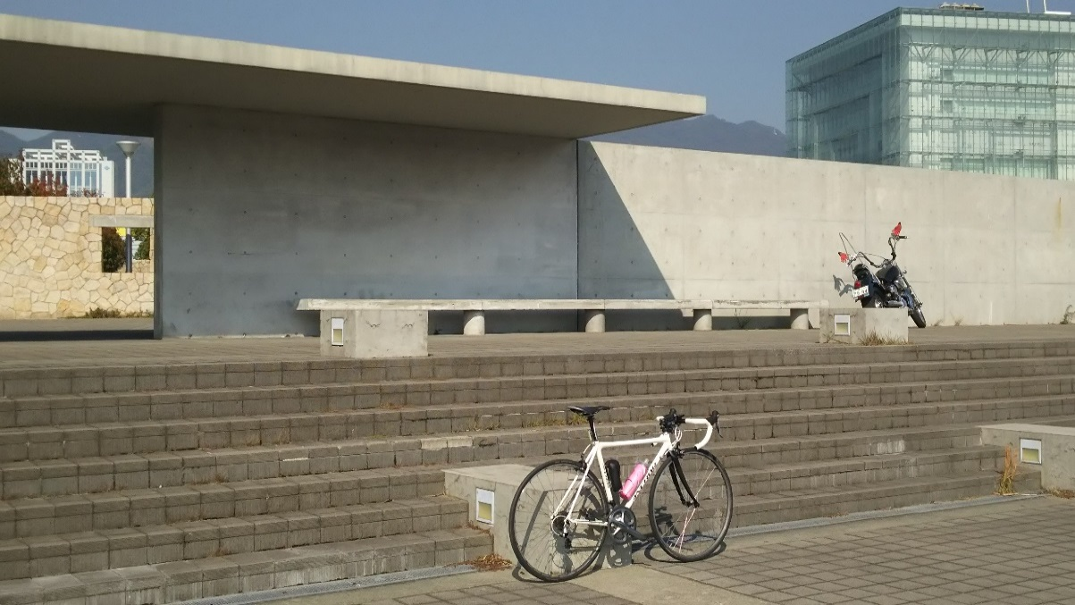
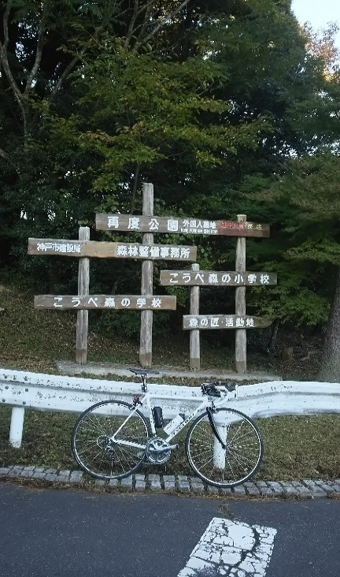
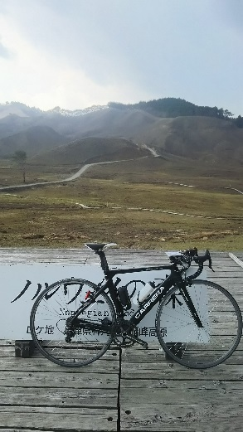

通過チェック③大屋スキー場入口 |  | PC1 岩井温泉看板 |  | PC3 経が岬灯台
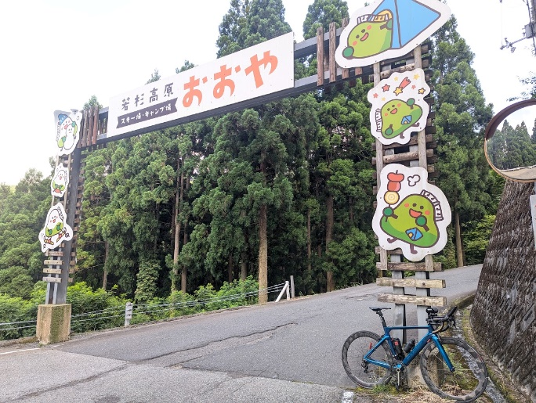
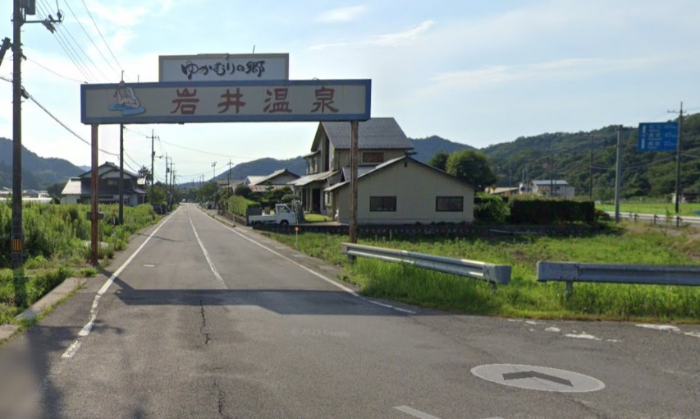
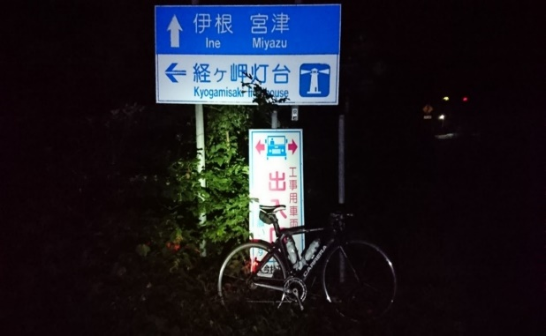

通過チェック⑤民有林道郷呂線開通の碑 |  | (ゴールPC)六甲ケーブル駅
